상품제안서
유엠투 무선충전 블루투스 스피커 LED조명 | 상품코드: F22298

 |  |  |  |  |  |  | 02-412-0044 | www.easy1.co.kr
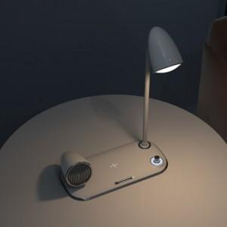 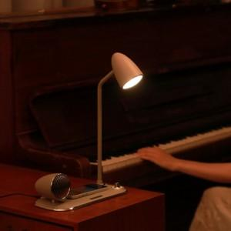 

【상세/제작정보】

【인쇄/포장옵션】 | 레이저 / 포장지포장

【공급단가】 | 수량 | 100~ | 300~ | 500~ | 1,000~ | 3,000~
*VAT별도 | 단가 | 42,950원 | 41,360원 | 39,770원 | 38,180원 | 37,220원

【상품 URL】 | https://dev.easy1.co.kr:443/src/goods_detail.php?gdno=22298

